ログイン＿エビデンス （見本）
単体テスト仕様書 |  |  | サブシステム名 | Topページ | 作成日 | 2022-02-17 | 作成者 | Freeks 太郎

テストNo |  | 1
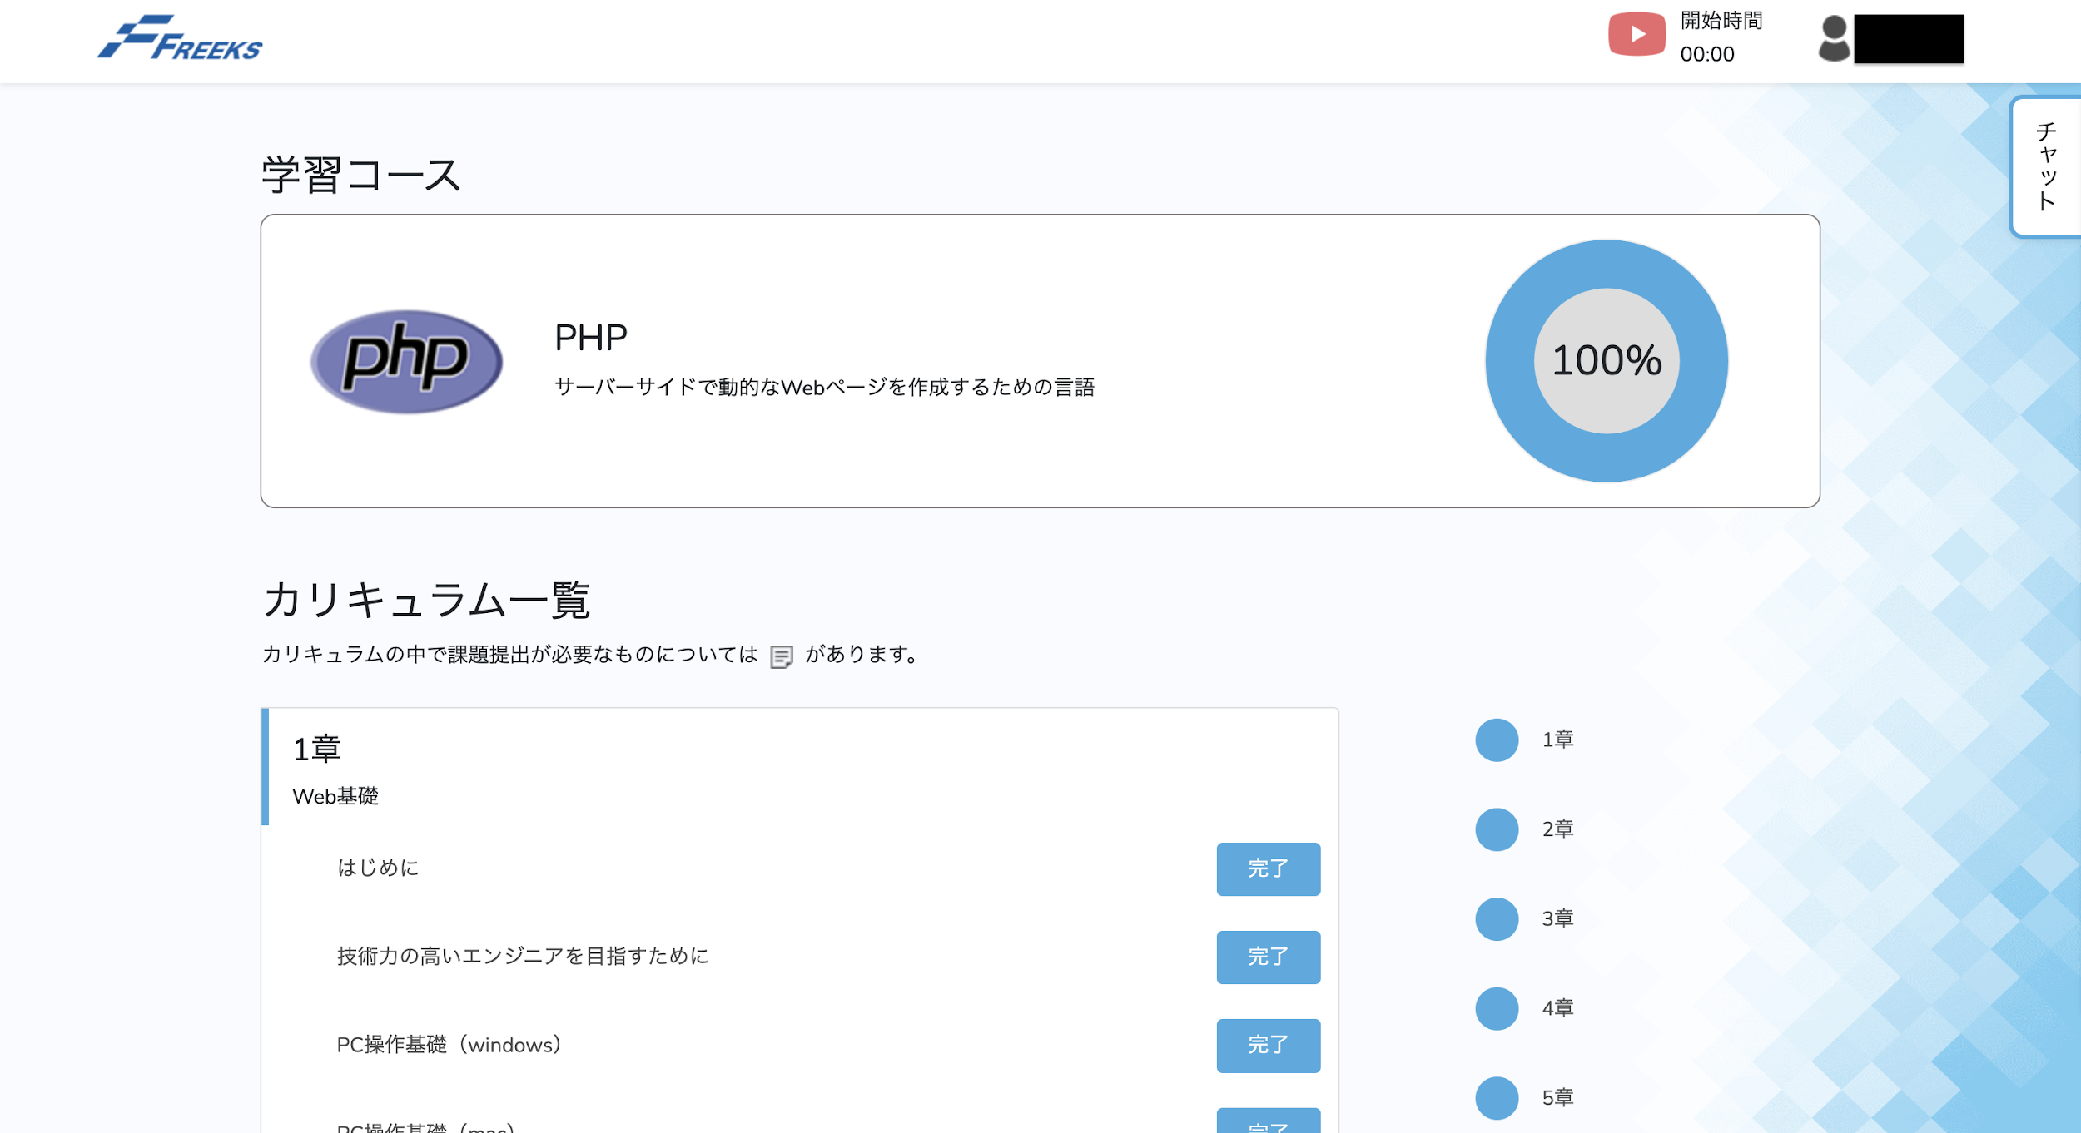

 | Freeksのロゴをクリック
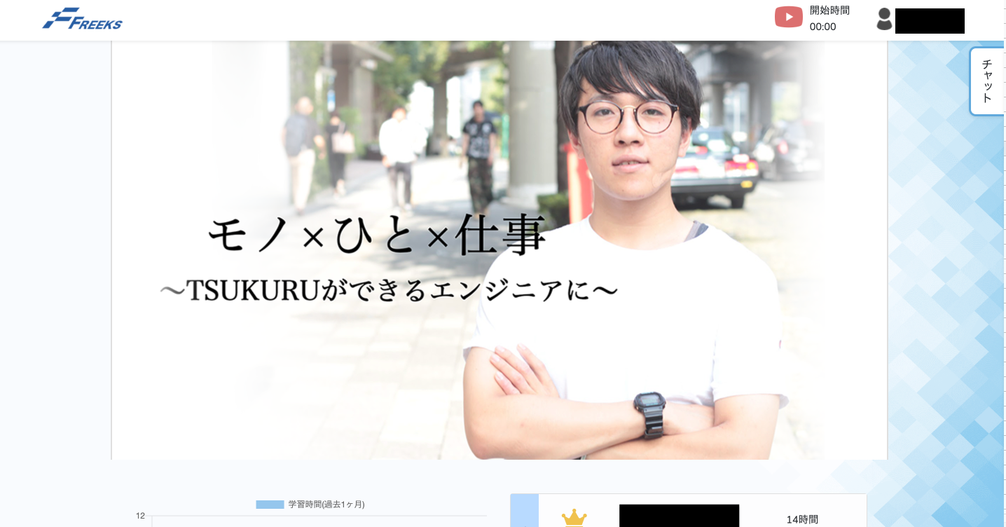

テストNo |  | ２

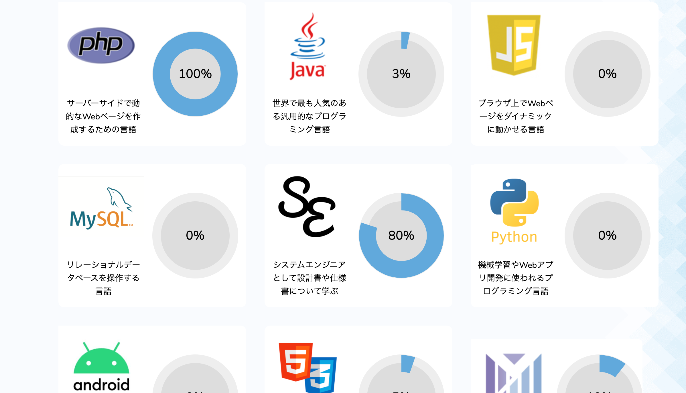

 | PHPカリキュラムをクリック
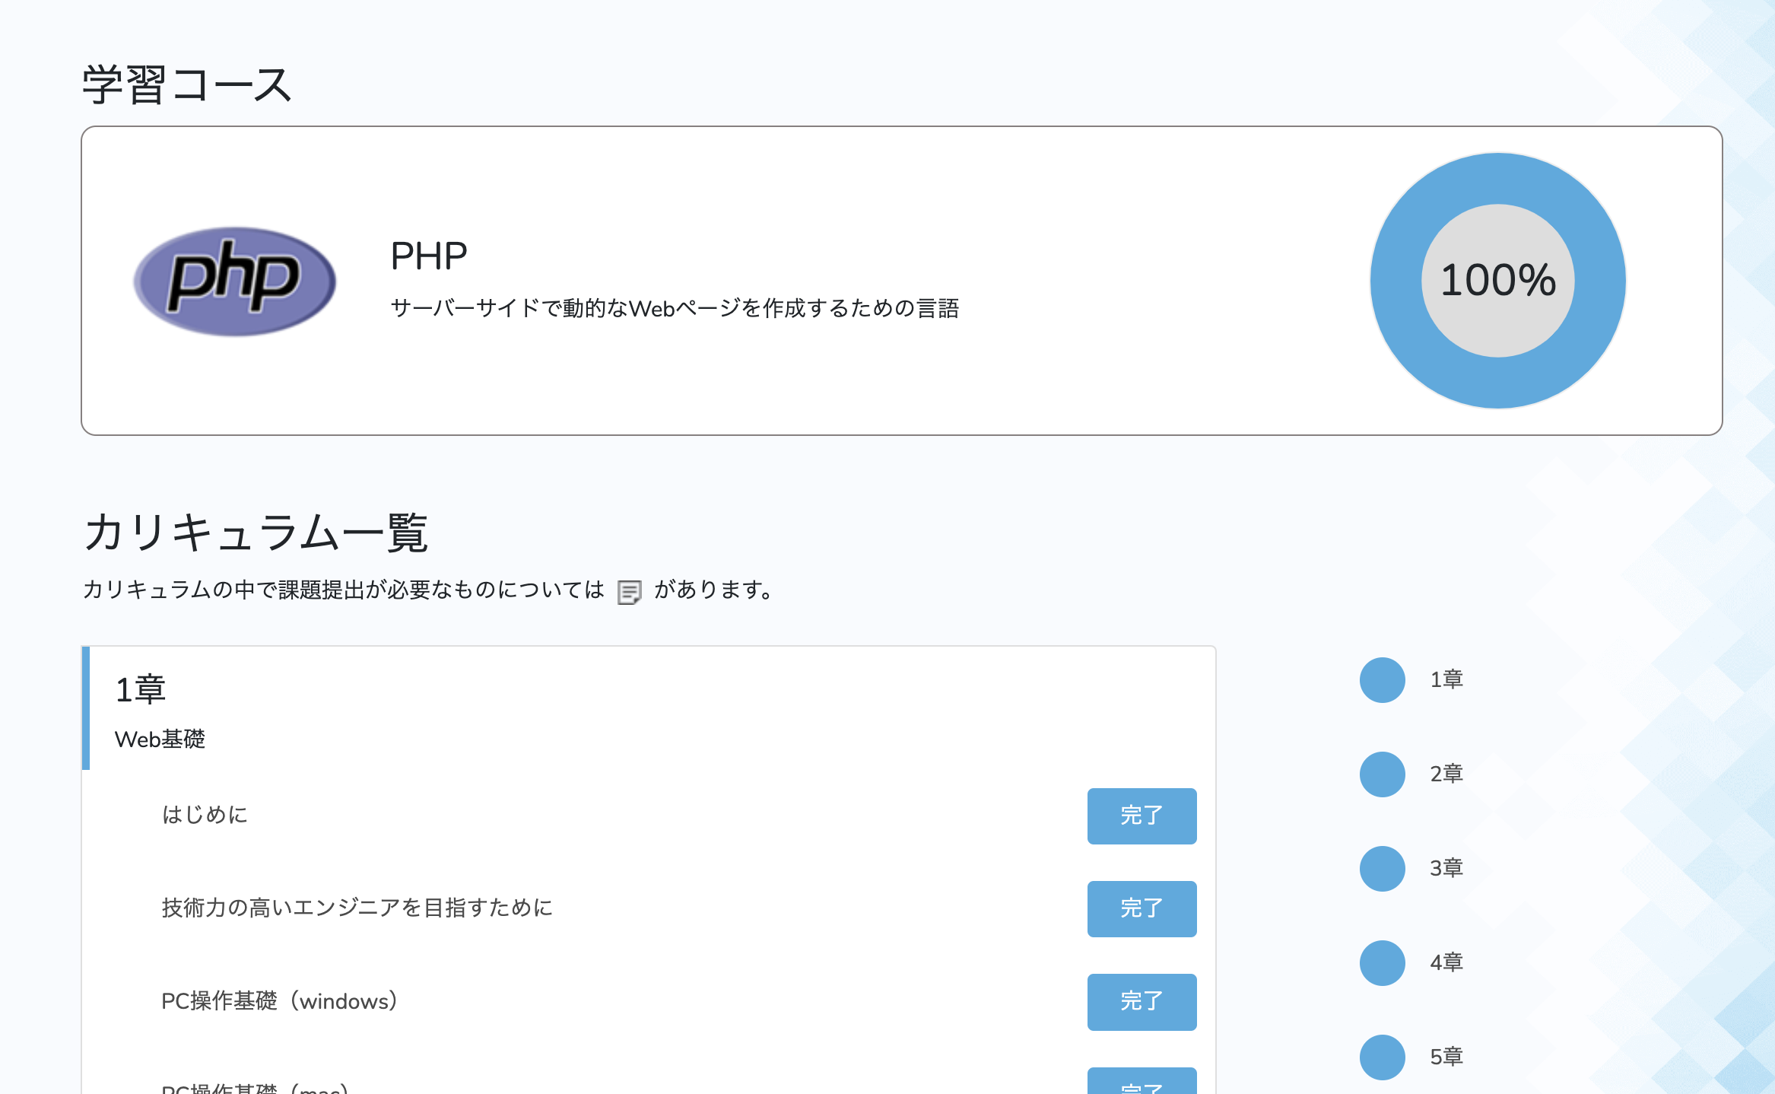

テストNo |  | ３

